使用方法
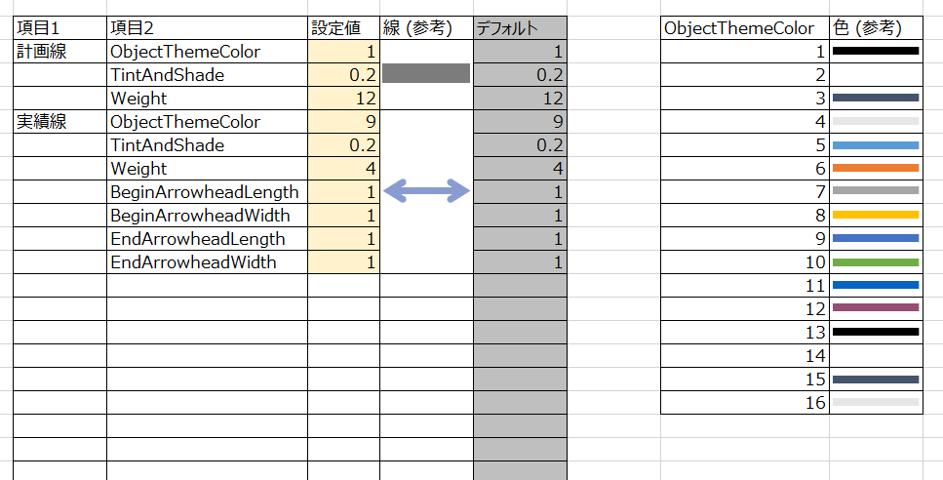
■概要
仕事でもいろいろとガントチャートツールを利用しました。
が、少しずつ何かが足りませんでした。
私が強く求めるのは以下のような機能でした。

(1) 計画/実績 を記載できること。
(2) バーチャート（ガントチャート）を表示すること。またこの更新が楽であること。
(3) 分解能は 1日 を基本とすること。
(4) 関係者へ配布できること。（ライセンスが無料であること、も含む。この観点でExcelファイルが優れている。）
(5) 動作が軽快であること。（この観点では、MS Project、ProjectLibre などが秀逸。多くのExcelガントチャートはこれがNG。）
(6) 少なくともWBSを100程度は記載できること。改ページ可。
(7) ６カ月程度のスケジュールを一画面に記載できること。

こういった機能を実現する「Excelガントチャート」を提供します。

② プロジェクトの「開始日」「終了日」を記載します。
カレンダーはこの「開始日」に従って生成されます。「終了日」はここに書くだけでアプリへ影響ありません。
■使用方法
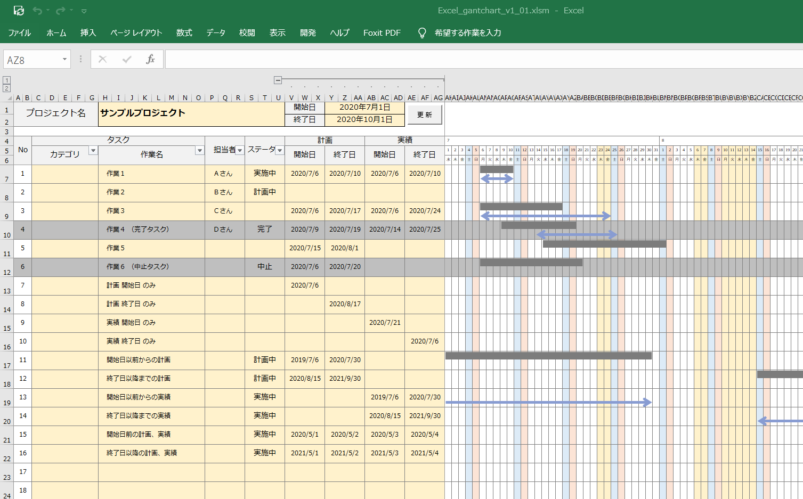
① プロジェクト名を記載します。

③ タスクを記載します。
カテゴリ欄は適当にお使いください。

④ 計画／実績 の日付を入力します。
入力方法は２つの方法があります。
［方法１］日付を直接キー入力
［方法２］範囲を選択後にコンテキストメニューをクリック

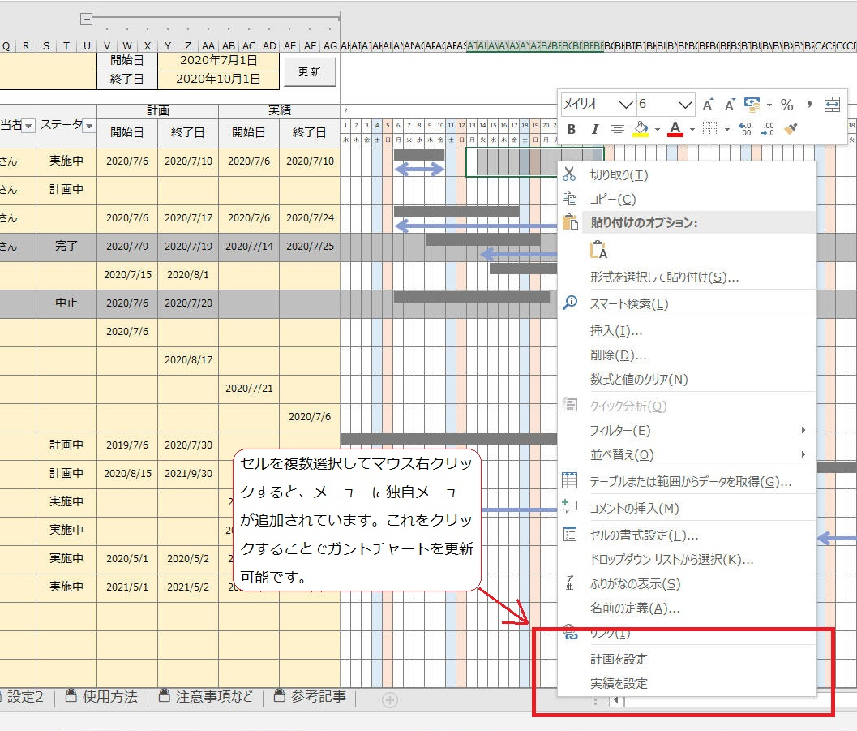

■設定１
見たままの内容です。適宜必要に応じて設定内容を変更してお使いください。
黄色の欄のみ設定変更可能です。
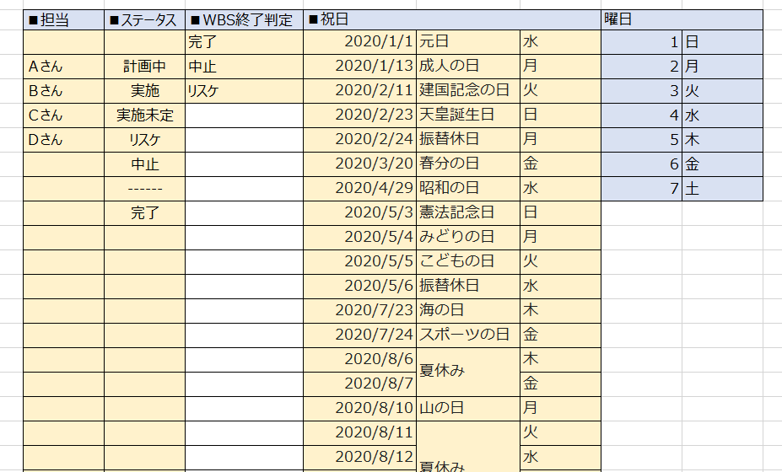

■設定２
バーチャートの線／矢印の太さや形状、色、などを変更可能です。
黄色の欄のみ設定変更可能です。

参考記事
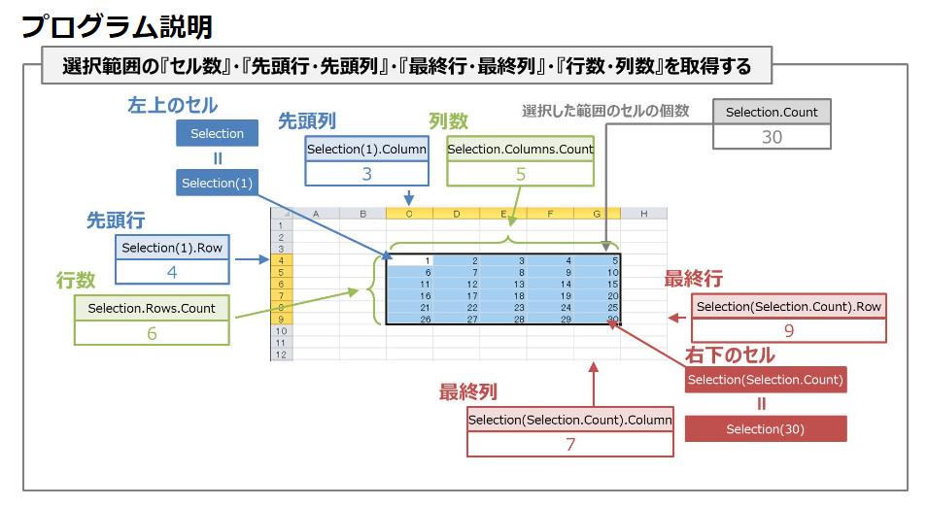
参考にしたガントチャート
 | https://bizroute.net/download/gantchart_simple01
[Excel]VBAで「右クリックメニュー」を追加する
 | https://m0ratorium.com/vba-rightclickmenuadd/
Shape プロパティ (Excel)
 | https://docs.microsoft.com/ja-jp/office/vba/api/excel.shape.line
特定のオブジェクトを削除する
 | http://www4.synapse.ne.jp/yone/excel2010/excel2010_zu_obje_del.html
右クリックメニューやサブメニューにマクロを登録／削除するには
 | https://www.atmarkit.co.jp/ait/articles/1408/25/news030.html
【VBA】選択したセルを取得する『Selectionプロパティ』の使い方
 | https://detail-infomation.com/vba-selection/
Excel VBAで外部ファイルのモジュールを読み込み実行する方法
 | https://eijiman.com/execute-external-file-module-excel-vba/

